Sheet1
JDBC原理

Java Database Connectivity：Java访问数据库的解决方案。 JDBC是Java应用程序访问数据库的里程碑式解决方案。Java研发者希望用相同的方式访问不同的数据库，以实现与具体数据库无关的Java操作界面。 JDBC定义了一套标准接口，即访问数据库的通用API，不同的数据库厂商根据各自数据库的特点去实现这些接口。

JDBC接口及数据库厂商实现 JDBC中定义了一些接口：

类型 | 说明

1、驱动管理： | DriverManager

2、连接接口 | Connection DatabasemetaData

3、语句对象接口 | Statement PreparedStatement CallableStatement

4、结果集接口 | ResultSet ResultSetMetaData

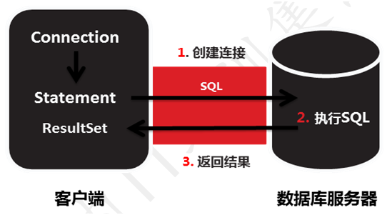
JDBC工作原理 JDBC访问数据库的工作过程：

类型 | 说明

1、加载驱动，建立连接 | Driver接口及驱动类加载 要使用JDBC接口，需要先将对应数据库的实现部分（驱动）加载进来。 例 1 ：Oracle数据库 在Java程序中访问不同数据库，需要下载对应数据库的驱动。 Oracle数据库提供的驱动为ojdbc6.jar或者ojdbc14.jar， 在开发时需要将驱动类加载到项目中，通过设置MyEclipse的Build Path选项。 使用时就可以如下方式加载驱动类了： Class.forName("oracle.jdbc.driver.OracleDriver"); 例 2 ：MySQL数据库 MySQL对应的数据库驱动名为mysql-connector-java-5.0.4-bin.jar（不同版本可能有不同名称）， 将驱动类加载到项目中同样通过设置MyEclipse的Build Path选项。 加载驱动类的方式： Class.forName("com.mysql.jdbc.Driver");

2、创建语句对象Connection接口 | Connection接口负责应用程序对数据库的连接， 在加载驱动之后，使用url、username、password三个参数，创建到具体数据库的连接。 需要注意的是:Connection只是接口，真正的实现是由数据库厂商提供的驱动包完成的。 例： //根据url连接参数，找到与之匹配的Driver对象，调用其方法获取连接 Connection conn = DriverManager.getConnection( "jdbc:oracle:thin:@192.168.0.26:1521:tarena", "openlab","open123");

3、执行SQL语句Statement接口 | Statement接口用来处理发送到数据库的SQL语句对象 例： Statement stmt=conn.createStatement(); //1.execute方法，如果执行的sql是查询语句且有结果集则返回true，如果是非查询语句或者没有结果集，返回false boolean flag = stmt.execute(sql); //2.执行查询语句，返回结果集 ResultSetrs = stmt.executeQuery(sql); //3.执行DML语句，返回影响的记录数 int flag = stmt.executeUpdate(sql);

4、处理结果集ResultSet接口 | 执行查询SQL语句后返回的结果集，由ResultSet接口接收。 例： String sql = "select * from emp"; ResultSetrs = stmt.executeQuery(sql); while (rs.next()) { System.out.println(rs.getInt("empno")+",“ +rs.getString("ename") ); }

5、关闭连接

DAO

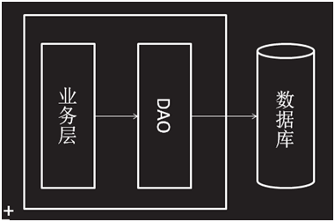

类型 | 说明

1、什么是DAO | DAO (Data Access Object)：数据访问对象，是建立在数据库和业务层之间，封装所有对数据库的访问。 目的：数据访问逻辑和业务逻辑分开。

2、 DAO封装对数据的访问 | 为了建立一个健壮的Java应用，需将所有对数据源的访问操作抽象封装在一个公共API中， 需要： 建立一个接口，接口中定义了应用程序中将会用到的所有事务方法 建立接口的实现类，实现接口对应的所有方法，和数据库直接交互 在应用程序中，当需要和数据源交互时则使用DAO接口，不涉及任何数据库的具体操作。 DAO通常包括： 1. 一个DAO工厂类； 2. 一个DAO接口； 3. 一个实现DAO接口的具体类； 4. 数据传递对象（实体对象（Entity）或值对象（Value Object，简称VO））.

分页查询

类型 | 说明

1、JDBC实现Oracle分页查询 | 利用数据库的分页SQL语句，实现在Java程序中数据表的分页。在Oracle中使用rownum，以获得分页结果集： 例： String sql = "select * from (select rownumrn, empno, ename, job,mgr, hiredate, sal, comm, deptno from (select * from emp order by empno) ) where rn between ? and ?";

2、算法 | 两个占位符分别是结果集的起点和终点，计算后，替代SQL中的占位符： 例： int begin = (page - 1) * pageSize + 1; int end = begin + pageSize - 1; page:返回第几页 pageSize：每页多少条 stmt = con.prepareStatement(sql); stmt.setInt(1, begin); stmt.setInt(2, end); rs = stmt.executeQuery();

这种分页方式，每次只向数据库请求一页的数据量，内存压力小适合大数据量数据表。 另一种分页策略介绍：基于缓存的分页技术（也被称作假分页），一次性把数据全部取出来放在缓存中,根据用户要看的页数(page)和每页记录数(pageSize),计算把哪些数据输出显示，将可滚动结果集的指针移动到指定位置。 这种方式只访问数据库一次 , 第一次取数比较慢 , 以后每页都从缓存中取 , 比较快，比较适合小数据量 , 如果数据量大 , 对内存压力较大。

JDBC实现MySQL分页查询 | 不同数据库获取部分结果集的SQL是有区别的，在MySQL中的实现方式： select * from t limit begin，pageSize; 其中： begin: 从第几条开始显示 pageSize:每页多少条 在Java程序中，MySQL和Oracle分页的方式，仅限于SQL语句不同。

